信用交易
融资融券市场交易数据统计(2024-08-30)

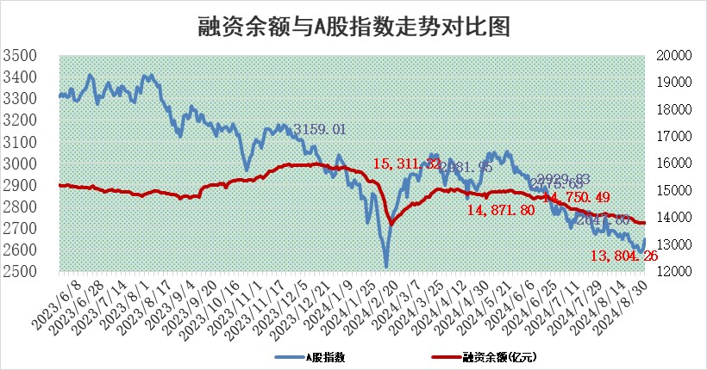
标的证券 | 融资融券余额（亿元） | 融资余额（亿元） | 融券余额（亿元） | 融资买入额（亿元） | 融资融券规模变化（亿元） | 融资余额增幅(‰) | 融券余额增幅(%)
统计数据 | 13,928.31 | 13,804.26 | 113.94 | 699.01 | 8.97 | 0.70 | -0.59

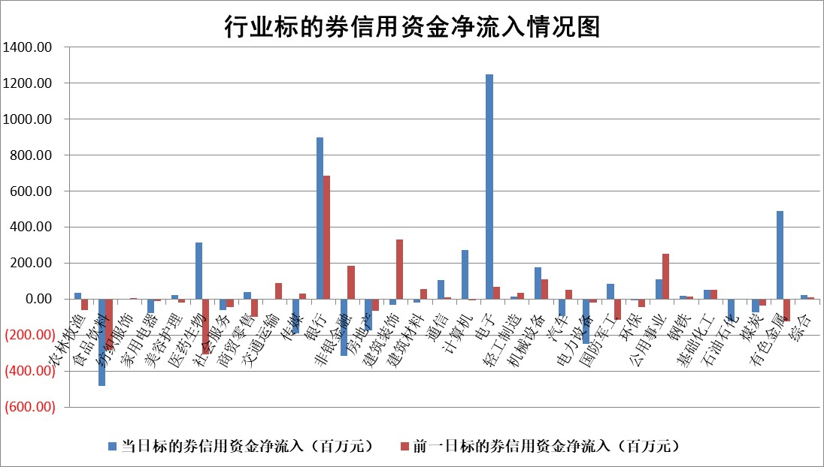

标的基金代码 | 标的基金简称 | 融资余额/市值(%) | 融资余额增幅(%) | 融资买入额/成交金额(%) | （融资余额净增额-融券余额净增额）/市值(‱) | 融券余额降幅(%) | ABS[（融资余额净增额-融券余额净增额）/市值净增额-1](%)
159902 | 华夏中小板ETF | 0.00 | 0.00 | 0.00 | 0.00 | 0.00 | 100.00
159915 | 易方达创业板ETF | 2.83 | -6.39 | 776813.28 | -19.39 | -5.23 | 113.04
159919 | 嘉实沪深300ETF | 0.63 | -3.63 | 8.87 | -2.49 | -16.63 | 101.87
159920 | 华夏恒生ETF | 35.30 | -0.52 | 5.07 | -18.41 | -1.59 | 111.76
159922 | 嘉实中证500ETF | 1.00 | 16.11 | 18.47 | 13.58 | -1.66 | 95.60
159925 | 南方沪深300ETF | 0.25 | -11.13 | 0.33 | -3.09 | 0.00 | 103.70
159928 | 消费ETF | 1.34 | -1.15 | 3.67 | -1.60 | -2.41 | 100.53
159934 | 易方达黄金ETF | 84.20 | -0.03 | 1.23 | -2.34 | 0.00 | 18.20
159939 | 全指信息技术ETF | 0.93 | -0.89 | 33.23 | -0.83 | 0.00 | 100.25
159940 | 全指金融地产ETF | 0.12 | -0.16 | 0.00 | -0.02 | 0.00 | 100.02
159995 | 半导体芯片ETF | 2.73 | -2.87 | 73.42 | -8.29 | -3.53 | 103.38
159997 | 天弘中证电子ETF | 2.19 | 1.90 | 9.35 | 4.07 | -3.47 | 99.14
159998 | 天弘中证计算机主题ETF | 0.92 | -8.45 | 0.04 | -8.45 | 0.00 | 103.41
510050 | 华夏上证50ETF | 3.37 | 0.03 | 322.82 | -0.07 | -12.00 | 100.04
510180 | 华安上证180ETF | 0.47 | 0.12 | 0.98 | 0.15 | 30.18 | 99.87
510880 | 华泰柏瑞红利ETF | 0.48 | -0.95 | 2.22 | -0.46 | -0.30 | 104.35
510900 | 易方达恒生H股ETF | 43.23 | -0.38 | 2.26 | -16.44 | 0.00 | 108.39
511010 | 5年期国债ETF | 3.60 | 1.54 | 0.03 | 5.44 | 0.00 | 278.60
511380 | 可转债及可交换债券ETF | 1.67 | -0.34 | 62.27 | -0.57 | 0.00 | 100.15
512000 | 全指证券ETF | 8.51 | -0.16 | 15.74 | -1.39 | -0.15 | 100.54
512010 | 沪深300医药卫生ETF | 6.65 | -1.93 | 71.46 | -13.15 | -1.89 | 108.52
512070 | 沪深300非银ETF | 2.39 | -3.97 | 163.68 | -9.88 | -3.63 | 103.41
512400 | 南方中证申万有色金属ETF | 1.94 | 3.19 | 0.87 | 5.91 | -0.66 | 94.60
512580 | 广发中证环保产业ETF | 1.16 | 0.27 | 0.05 | 0.31 | 0.00 | 99.74
512660 | 国泰中证军工ETF | 2.86 | -3.78 | 12.83 | -11.03 | 35.81 | 105.61
512800 | 华宝中证银行ETF | 12.20 | 3.21 | 4.51 | 46.72 | 29.35 | 114.30
512980 | 广发中证传媒ETF | 1.86 | -4.73 | 3.11 | -9.25 | -2.80 | 104.01
515030 | 华夏中证新能源汽车ETF | 3.27 | -3.83 | 3.02 | -13.13 | -2.42 | 108.66
515050 | 华夏中证5G通信主题ETF | 1.04 | -7.23 | 4.65 | -8.27 | -3.52 | 102.50
515070 | 华夏中证人工智能ETF | 3.63 | -1.96 | 5.04 | -7.24 | 0.00 | 102.52
标的股票比较指标 |  | 融资余额/流通A股市值(%) | 融资余额增幅(%) | 融资买入额/成交金额(%) | （融资余额净增额-融券余额净增额）/流通A股市值(‱) | 融券余额降幅(%) | ABS[（融资余额净增额-融券余额净增额）/流通A股市值净增额-1](%)
前十名标的个股 |  | 仁东控股 | 惠泰医疗 | 海利尔 | 汇隆新材 | 皖仪科技 | 紫建电子
 |  | 雅博股份 | 汇隆新材 | 爱科赛博 | 快可电子 | 北辰实业 | 汇隆新材
 |  | 容百科技 | 普冉股份 | 钜泉科技 | 德迈仕 | 我爱我家 | 海森药业
 |  | 中研股份 | 快可电子 | 迅捷兴 | 儒竞科技 | 上实发展 | 腾达科技
 |  | 纽泰格 | 郑煤机 | 众辰科技 | 满坤科技 | 四方光电 | 登康口腔
 |  | 齐峰新材 | 华东重机 | 青松建化 | 聚赛龙 | 赛科希德 | 普源精电
 |  | 福星股份 | 唯捷创芯 | 神剑股份 | 同有科技 | 璞泰来 | 远信工业
 |  | 南都电源 | 儒竞科技 | 丰林集团 | 海力风电 | 水井坊 | 浩通科技
 |  | 华安鑫创 | 神马电力 | 华铁应急 | 天成自控 | 迈为股份 | 鹏辉能源
 |  | 元道通信 | 深圳华强 | 集泰股份 | 旋极信息 | 贝泰妮 | 麦澜德
后十名标的个股 |  | 广汇汽车 | 乖宝宠物 | 奋达科技 | 华设集团 | 荣盛发展 | 盐津铺子
 |  | 海印股份 | 华秦科技 | 科森科技 | 腾达科技 | 阳光照明 | 巨一科技
 |  | 盛屯矿业 | 华宝股份 | 国信证券 | 海森药业 | 国际医学 | 亚宝药业
 |  | 江苏舜天 | 华设集团 | 广汇汽车 | 昂立教育 | 旋极信息 | 博力威
 |  | 威创股份 | 双乐股份 | 海印股份 | 英唐智控 | 中国银河 | 利和兴
 |  | 广电网络 | 皖通高速 | 盛屯矿业 | 武汉凡谷 | 节能铁汉 | 思林杰
 |  | 东旭光电 | 腾达科技 | 江苏舜天 | 双乐股份 | 中国能建 | 泰胜风能
 |  | 东旭蓝天 | 安克创新 | 威创股份 | 华谊兄弟 | 百利天恒 | 超达装备
 |  | 易事特 | 海天味业 | 广电网络 | 中邮科技 | 华勤技术 | 兴欣新材
 |  | 鹏都农牧 | 南网储能 | 东旭光电 | 华秦科技 | 亨通光电 | 盈康生命
说明：1.以上普通交易数据和信用交易数据皆以交易日收盘后数据为基准；2.上述标的证券总数据只计算标的证券市场总数据，不包括从标的证券中调出去标的证券数据，所以与交易所公布的总值略有不同； 3.上述行业采用申万一级行业分类；4.以上标的基金和标的个股中比较的6个指标值中：前5个（从左至右）为正向指标，值越大排名越靠前；第6个为逆向指标，值越小，排名越靠前；5.第6个指标中ABS[]表示求绝对值，其主要用于考量信用资金相对净流入对股价相对净变化的贡献程度；6.数据来源：wind，交易所。

 |  |  |  | 证券代码 | 新增融资余额 | 融资买入额 | 融资买入增幅前10
 |  | 1 | 西部建设 | 002302 | 80643953 | 177472374 | 41%
 |  | 2 | 天键股份 | 301383 | 27855096 | 56831811 | 39%
 |  | 3 | 井松智能 | 688251 | 7040854 | 13763946 | 27%
 |  | 4 | 国电电力 | 600795 | 116116226 | 151740647 | 23%
 |  | 5 | 华立科技 | 301011 | 9342856 | 31199107 | 23%
 |  | 6 | 捷邦科技 | 301326 | 9066090 | 22350547 | 22%
 |  | 7 | 海利尔 | 603639 | 19864834 | 35520613 | 20%
 |  | 8 | 华研精机 | 301138 | 7597460 | 13339451 | 16%
 |  | 9 | 鹏辉能源 | 300438 | 83773067 | 304558811 | 16%
 |  | 10 | 建科股份 | 301115 | 7106455 | 29879412 | 15%

